allg. Daten
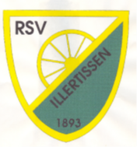
13. DM Einrad Rennen und 2. Deutscher Nachwuchs-Cup 2024
 | 14.-16.06.2024
 | Anmeldung

 | Verein |  | <-- Verwendung 1:1 für Urkunden-Druck !
 | Ansprechpartner
 | Straße
 | Wohnort
 | E-Mail Adresse
 | Telefonnummer

 | Meldegebühr: | 45,- Euro / Teilnehmer (alle Disziplinen)
 |  | 35,- Euro / Teilnehmer (maximal 4 Disziplinen)

 | Übernachtung: | 12,- Euro pro Nacht
 | Frühstück: | 5,- Euro pro Frühstück

 | Meldeschluss: | 28.05.2024 (Nachmeldungen sind nicht möglich)

 | Meldeadresse: | anmeldung-illertissen@web.de

